KUSOVNÍK
VYBAVENÍ BYTU Puškinova 1138/11, 500 02 Hradec Králové, Pražské Předměstí (byt pro 6 dětí)
OZNAČENÍ | POPIS | SCHEMA | KS CELKEM | JEDNOTKOVÁ CENA | CENA CELKEM
3.07 - Kuchyně
JS3 | JÍDELNÍ STŮL - tolerance rozměru ± 5% |  | 1 |  | 0
 | Rozměr: šířka 1200 mm x hloubka 900 mm x výška min. 750 mm 4x hranatá masivní noha, stolová deska, Robusní provedení stolu. Materiálové provedení: dub
JZ3 | JÍDELNÍ ŽIDLE |  | 5 |  | 0
 | Výška sedu: min. 450 mm Provedení: konstrukce masivní dřevo dub. Sedák a opěrák bez čalounění, masivní dřevo dub. | 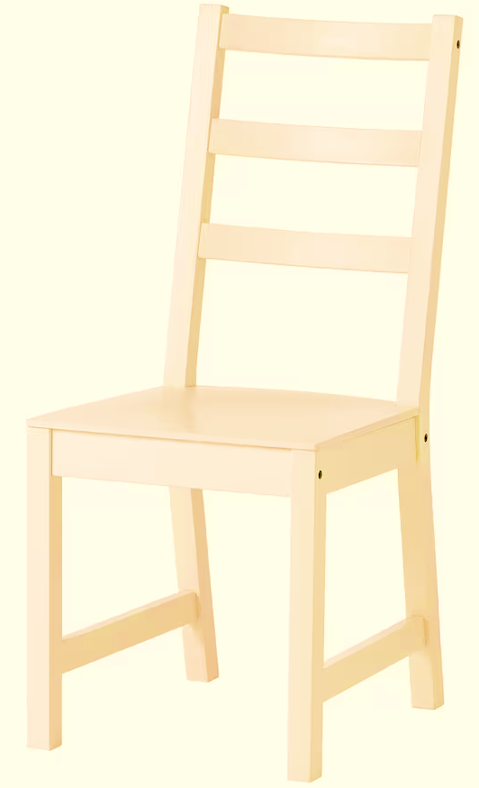
BZ1 | BAROVÁ ŽIDLE |  | 2 |  | 0
 | Výška sedu: min. 600 mm Provedení: konstrukce masivní dřevo dub. Sedák bez čalounění, masivní dřevo dub.
ZP1 | ZÁVĚSNÁ POLICE NA ZEĎ - tolerance rozměru ± 5% |  | 2 |  | 0
 | Rozměry: délka 1000 mm x hloubka 200 mm x tloušťka min. 36 mm Provedení: oboustranně laminovaná dřevotřísková deska (LDTD) o tl. min. 36 mm, v dekoru světlý dub, olepana ABS hranami o tl. min. 1 mm v dekoru LDTD, Uchycení police: trn pro skrytou montáž s patkou pro kotvení do zdi (skrytý závěsný systém)materiál ocel zinkovaná. Nosnost 50 - 180 kg/m2.
3.10 Společný prostor
SS3 | SEDACÍ SOUPRAVA ROZKLÁDACÍ |  | 1 |  | 0
 | Rozkláadací sedací souprava min. třímístná s područkami. Celkové rozměry:šířka max 2000 mm x hloubka max. 800 mm x výška min. 700 mm Sedačka čalouněná omyvatelnou kvalitní látkou, otěruvzdornost min. 140.000 cyklů Martindale, stálobarevnost na světle min. stupeň 5, stálobarevnost v otěru min. stupeň 4. Barva antracit. Konstrukce: masivní dřevo, překližka, dřevotříska, ocel. | 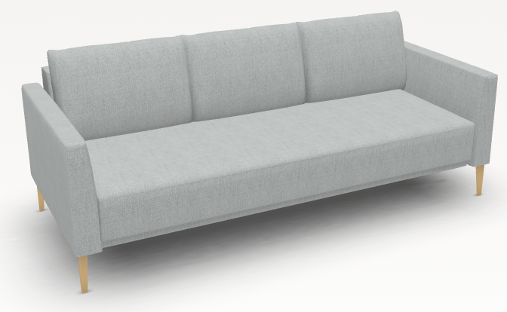
TA3 | TABURET S ÚLOŽNÝM PROSTOREM |  | 3 |  | 0
 | Taburet s úložným prostorem Celkové rozměry: šířka min. 350 mm x hloubka min. 350 mm x výška min. 350 mm Taburet čalouněný omyvatelnou kvalitní látkou, otěruvzdornost min. 140.000 cyklů Martindale, stálobarevnost na světle min. stupeň 5, stálobarevnost v otěru min. stupeň 4. Barva antracit. Konstrukce: masivní dřevo, překližka, dřevotříska, ocel. | 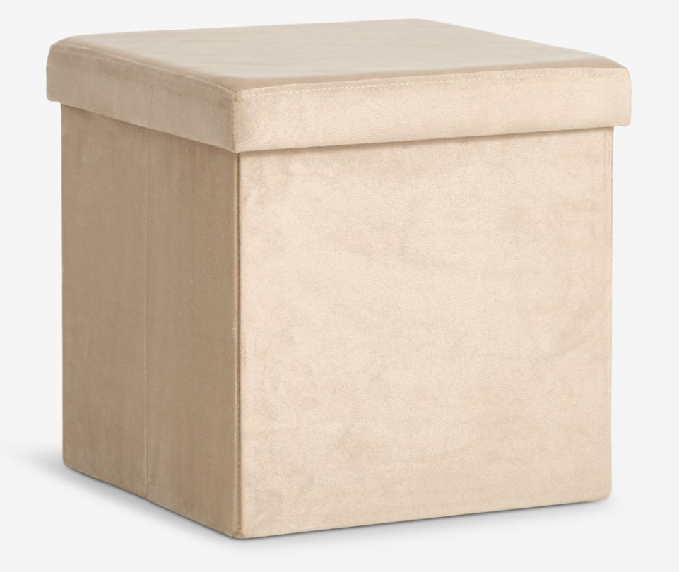
KS2 | KONFERNČNÍ STOLEK BEZ POLICE - tolerance rozměru ± 5% |  | 1 |  | 0
 | Rozměr: šířka 1000 mm x hloubka 600 mm x výška 600 mm. Provedení: stolová deska a podnož stolu oboustranně laminovaná dřevotřísková deska (LDTD) o tl. min. 25 mm v dekoru světlý dub, všechny hrany olepeny ABS hranou o tl. min. 1 mm v dekoru LDTD. Podnož stolu/nohy opatřeny nastřelovacími kluzáky. | 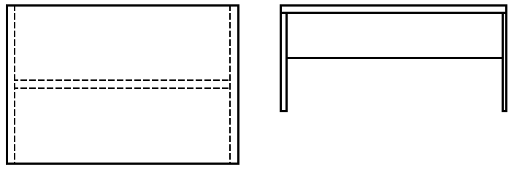
SD5 | SKŘÍŇ UZAVŘENÁ UZAMYKATELNÁ S NÁSTAVCEM - tolerance rozměru ± 5% |  | 1 |  | 0
 | Celkový rozměr sestavy: sířka 850 mm x hloubka. 550 mm x výška 2500 mm - 2600 mm (nutné doměření stavebního otvoru). Spodní skříň uzavřená: Rozměr: šířka 850 mm x hloubka. 550 mm x výška 1900 mm. 2x uzamykatelná dvířka, 4x volná police pro uložení kancelářských šanonů (vrtání přizpůsobeno na výšku kancelářského šanonu). Sokl výška 100 mm. Horní skříňka nástavec: Rozměr: ššířka 850 mm x hloubka. 550 mm x výška 700 mm. 2x uzamykatelná dvířka, 1x volná police. Výkrytová lišta / lištování ke stropu Provedení: Korpus + police: oboustranně laminovaná dřevotřísková deska (LDTD) o tl. min.18 mm, v dekoru světlýá dub, všechny hrany olepeny ABS hranou o tl. min 1 mm v dekoru LDTD. Police volné, výškově přestavitelná na kovových podpěrkách, které umožňují zafixování proti nechtěnému vytažení. Záda jednostranně lakovaná HDF (sololak) o min. tl. 3 mm, v dekoru LDTD. Záda v drážce/polodrážce. Dvířka: oboustranně laminovaná dřevotřísková deska (LDTD) o tl. min. 18 mm, v dekoru světlý dub, hrany olepeny ABS hranou o tl. min. 1 mm v dekoru LDTD. Dvířka naložená, opatřeno plastovou čočkou pro tlumení dorazu Kování: závěsy dvířek naložené, celokovové, úhel otevření min. 110°. Závěsy pro intenzivní použivání s integrovaným tlumením - dotahem, dovírání - samozavírací, včetně krytek. Montáž nebo demontáž ramínka závěsu na podložku stalčením pojistky. Pojistka umožňuje montáž a demontáž ramínka z podložky bez použití nářadí. Úchytky:provedení kov - stříbrné matné, tvar oblé, min. rozteč 128 mm (případně přizpůsobit šířce dvířek a čílek), orientace svisle. Sokl v. 100 mm:oboustranně laminovaná dřevotřísková deska (LDTD) o tl. min.18 mm, v dekoru světlý dub, všechny hrany olepeny ABS hranou o tl. min 1 mm v dekoru LDTD. výška 100 mm, opatřen těsněním - těsnicí lištou/profilem u podlahy zabraňující zatékaní vody. Rektifikační nohy v. 100 mm. Zámky: Jedno nebo trojcestné zámky. S možností objednání výměnné vložky a doobjednání klíče, možnost zámků se stejnými klíčovými řadami a generál
3.10 Pokoj pro 2 děti
POS1 | POSTEL S ÚLOŽNÝM PROSTOREM - tolerance rozměru ± 5% |  | 2 |  | 0
 | Matrace se snímatelným potahem: rozměr matrace šířka 2000 x hloubka 900 x výška min. 150 mm. Konstrukční rozměr postele bude přizpůsoben velikosti matrace. Provedení: pěnová matrace, min. 3 vrstvy, střední tuhost. Součástí matrace je pratelný snímatelný potah. Nosnost min. 120 kg. Rošt: pevný masivní laťový rošt v rámu, nostnost min. 120 kg Postel: rozměř šířka 2050 mm x hloubka 950 x výška 450 mm (celkový rozměr konstrukčně přízpůsobit velikosti matrace). Provedení: oboustranně laminovaná dřevotřísková deska (LDTD) o tl. min.25 mm, v dekoru světlý dub, všechny hrany olepeny ABS hranou o tl. min 1 mm v dekoru LDTD. Čela (nohy) postele) opatřeny nastřelovacími kluzáky. Nosnost postele min. 120 kg. Úložný prostor pod postelí: 2x výsuvná zásuvka na kolečkách umožňující vysunutí zásuvku. Zásuvky vyplňují celý prostor pod postelí. Provedení: oboustranně laminovaná dřevotřísková deska (LDTD) o tl. min.18 mm, v dekoru světlý dub (včetně dna), všechny hrany olepeny ABS hranou o tl. min 1 mm v dekoru LDTD. Čela zásuvek opatřena zápustnými úchytkami v provedení kov - stříbrné matné, zapuštěné šířka min. 96 mm), orientace vodorovně. Obkladová deska za postel: rozměr šířka 2050 mm x výška 450 mm, provedení oboustranně laminovaná dřevotřísková deska (LDTD) o tl. min.18 mm, v dekoru světlý dub, všechny hrany olepeny ABS hranou o tl. min 1 mm v dekoru LDTD. Deska je kotvena na zeď.
ZP1 | ZÁVĚSNÁ POLICE NA ZEĎ - tolerance rozměru ± 5% |  | 2 |  | 0
 | Rozměry: délka 1000 mm x hloubka 200 mm x tloušťka min. 36 mm Provedení: oboustranně laminovaná dřevotřísková deska (LDTD) o tl. min. 36 mm, v dekoru světlý dub, olepana ABS hranami o tl. min. 1 mm v dekoru LDTD, Uchycení police: trn pro skrytou montáž s patkou pro kotvení do zdi (skrytý závěsný systém)materiál ocel zinkovaná. Nosnost 50 - 180 kg/m2.
PS5 | PSACÍ STŮL - tolerance rozměru ± 5% |  | 2 |  | 0
 | Rozměr: šířka 1200 mm x hloubka 600 mm x výška 750 mm. Provedení: stolová deska oboustranně laminovaná dřevotřísková deska (LDTD) o tl. min. 25 mm v dekoru světlý dub, všechny hrany olepeny ABS hranou o tl. min. 1 mm v dekoru LDTD. Opatřena 1x plastovou průchodkou pro kabely v odstínu LDTD. Podnož stolu: oboustranně laminovaná dřevotřísková deska (LDTD) o tl. min.18 mm, v dekoru světlý dub, všechny hrany olepeny ABS hranou o tl. min 1 mm v dekoru LDTD. Bočnice stolu opatřeny nastřelovacími kluzáky.
KT1 | KONTEJNER POJÍZDNÝ - tolerance rozměru ± 5% |  | 2 |  | 0
 | Rozměr: šířka 400 mm x hloubka 500 mm x výška 600 mm. 3x zásuvka (1x vysoká a 2x nízká zásuvka) Provedení: Korpus + police + záda: oboustranně laminovaná dřevotřísková deska (LDTD) o tl. min.18 mm, v dekoru světlý dub, všechny hrany olepeny ABS hranou o tl. min 1 mm v dekoru LDTD. Čela zásuvek: oboustranně laminovaná dřevotřísková deska (LDTD) o tl. min. 18 mm, v dekoru světlý dub, hrany olepeny ABS hranou o tl. min. 1 mm v dekoru LDTD. Zásuvky plnovýsuvný kuličkový výsuv (100% výsuv), nosnost min. 25 kg, intergrováné tlumení dovření zásuvky - dotahem dovření. Provedení zásuvky oboustranně laminovaná dřevotřísková deska (LDTD) o tl. min.18 mm, v dekoru světlý dub, všechny hrany olepeny ABS hranou o tl. min 1 mm v dekoru LDTD - včetně dna. Horní naložená deska kontejneru: oboustranně laminovaná dřevotřísková deska (LDTD) o tl. min. 25 mm v dekoru světlý dub, všechny hrany olepeny ABS hranou o tl. min. 1 mm v dekoru LDTD. Plastová kolečka 4 ks, nosnost min. 20 kg, průměr min. 40 mm. Úchytky:provedení kov - stříbrné matné, tvar oblé, min. rozteč 128 mm (případně přizpůsobit šířce dvířek a čílek), orientace vodorovně.
PZ1 | STUDENTSKÁ - PRACOVNÍ ŽIDLE |  | 2 |  | 0
 | Pojízdná otočná židle. Nastavitelná výška sedáku a opěráku. Bez čalounění, sedák a opěrák překližka nebo plast. Nosnost min. 100 kg. | 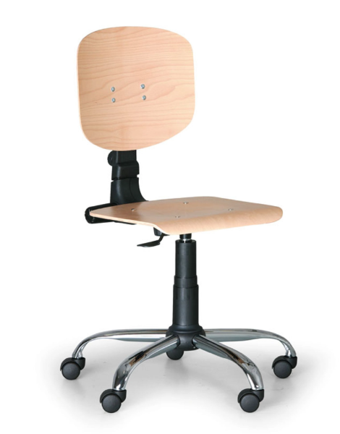
SO1 | SKŘÍŇ OTEVŘENÁ POLICOVÁ - tolerance rozměru ± 5% |  | 1 |  | 0
 | Rozměr: šířka 650 mm x hloubka. 350 mm x výška 2000 mm. 6x volná police Provedení: Korpus + police + záda: oboustranně laminovaná dřevotřísková deska (LDTD) o tl. min.18 mm, v dekoru světlýá dub, všechny hrany olepeny ABS hranou o tl. min 1 mm v dekoru LDTD. Police volné, výškově přestavitelná na kovových podpěrkách, které umožňují zafixování proti nechtěnému vytažení. Nohy: Kluzáky s rektifikací výška min. 20 mm.
SVS-1 | ROHOVÁ SESTAVA VESTAVNÝCH SŘÍNÍ ČÁST 1 - LEVÁ |  | 1 |  | 0
 | Celkový rozměr sestavy: sířka 450 mm x hloubka. 550 mm x výška 2550 mm - 2650 mm (nutné doměření stavebního otvoru). Spodní skříň uzavřená: Rozměr: šířka 450 mm x hloubka. 550 mm x výška 2000 mm. 1x plná dvířka, 7x volná police. Sokl výška 100 mm. Horní skříňka nástavec: Rozměr: ššířka 450 mm x hloubka. 550 mm x výška 550 mm- 650 mm. 1x plná dvířka, 1x volná police. Výkrytová lišta / lištování ke stropu Provedení: Korpus + police: oboustranně laminovaná dřevotřísková deska (LDTD) o tl. min.18 mm, v dekoru světlýá dub, všechny hrany olepeny ABS hranou o tl. min 1 mm v dekoru LDTD. Police volné, výškově přestavitelná na kovových podpěrkách, které umožňují zafixování proti nechtěnému vytažení. Záda jednostranně lakovaná HDF (sololak) o min. tl. 3 mm, v dekoru LDTD. Záda v drážce/polodrážce. Dvířka: oboustranně laminovaná dřevotřísková deska (LDTD) o tl. min. 18 mm, v dekoru světlý dub, hrany olepeny ABS hranou o tl. min. 1 mm v dekoru LDTD. Dvířka naložená, opatřeno plastovou čočkou pro tlumení dorazu Kování: závěsy dvířek naložené, celokovové, úhel otevření min. 110°. Závěsy pro intenzivní použivání s integrovaným tlumením - dotahem, dovírání - samozavírací, včetně krytek. Montáž nebo demontáž ramínka závěsu na podložku stalčením pojistky. Pojistka umožňuje montáž a demontáž ramínka z podložky bez použití nářadí. Úchytky:provedení kov - stříbrné matné, tvar oblé, min. rozteč 128 mm (případně přizpůsobit šířce dvířek a čílek), orientace svisle. Sokl v. 100 mm:oboustranně laminovaná dřevotřísková deska (LDTD) o tl. min.18 mm, v dekoru světlý dub, všechny hrany olepeny ABS hranou o tl. min 1 mm v dekoru LDTD. výška 100 mm, opatřen těsněním - těsnicí lištou/profilem u podlahy zabraňující zatékaní vody. Rektifikační nohy v. 100 mm. Sestava přizpůsobena nerovnostem stavebního otvoru lištováním nebo dotmelením spár přetíratelným tmelem.
SVS-2 | ROHOVÁ SESTAVA VESTAVNÝCH SŘÍNÍ ČÁST 2 - PROSTŘEDNÍ/ROHOVÁ |  | 1 |  | 0
 | Celkový rozměr sestavy: sířka 850 mm (levá strana) + 950 mm (pravá strana) x hloubka.boků 550 mm x výška 2550 mm - 2650 mm (nutné doměření stavebního otvoru). Spodní skříň uzavřená: Rozměr: sířka 850 mm (levá strana) + 950 mm (pravá strana) x hloubka.boků 550 mm x výška 2000 mm 2x plná dvířka, 4x šatní tyč. Sokl výška 100 mm. Horní skříňka nástavec: Rozměr: sířka 850 mm (levá strana) + 950 mm (pravá strana) x hloubka.boků 550 mm x výška 550 mm - 650 mm, 2x plná dvířka, 1x volná police. Výkrytová lišta / lištování ke stropu Provedení: Korpus + police + záda: oboustranně laminovaná dřevotřísková deska (LDTD) o tl. min.18 mm, v dekoru světlýá dub, všechny hrany olepeny ABS hranou o tl. min 1 mm v dekoru LDTD. Police volné, výškově přestavitelná na kovových podpěrkách, které umožňují zafixování proti nechtěnému vytažení. . Dvířka: oboustranně laminovaná dřevotřísková deska (LDTD) o tl. min. 18 mm, v dekoru světlý dub, hrany olepeny ABS hranou o tl. min. 1 mm v dekoru LDTD. Dvířka naložená, opatřeno plastovou čočkou pro tlumení dorazu Kování: závěsy dvířek naložené, celokovové, úhel otevření min. 180°. Závěsy pro intenzivní použivání s integrovaným tlumením - dotahem, dovírání - samozavírací, včetně krytek. Montáž nebo demontáž ramínka závěsu na podložku stalčením pojistky. Pojistka umožňuje montáž a demontáž ramínka z podložky bez použití nářadí. Úchytky:provedení kov - stříbrné matné, tvar oblé, min. rozteč 128 mm (případně přizpůsobit šířce dvířek a čílek), orientace svisle. Sokl v. 100 mm:oboustranně laminovaná dřevotřísková deska (LDTD) o tl. min.18 mm, v dekoru světlý dub, všechny hrany olepeny ABS hranou o tl. min 1 mm v dekoru LDTD. výška 100 mm, opatřen těsněním - těsnicí lištou/profilem u podlahy zabraňující zatékaní vody. Rektifikační nohy v. 100 mm. Sestava přizpůsobena nerovnostem stavebního otvoru lištováním nebo dotmelením spár přetíratelným tmelem. | 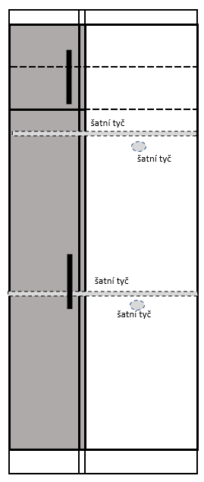 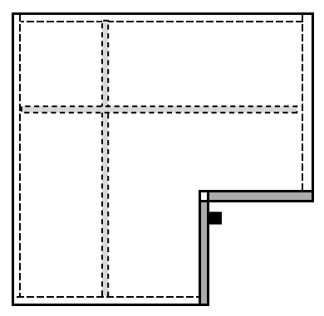
SVS-3 | ROHOVÁ SESTAVA VESTAVNÝCH SŘÍNÍ ČÁST 3 - PRAVÁ |  | 1 |  | 0
 | Celkový rozměr sestavy: sířka 450 mm x hloubka. 550 mm x výška 2550 mm - 2650 mm (nutné doměření stavebního otvoru). Spodní skříň uzavřená: Rozměr: šířka 450 mm x hloubka. 550 mm x výška 2000 mm. 1x plná dvířka, 7x volná police. Sokl výška 100 mm. Horní skříňka nástavec: Rozměr: ššířka 450 mm x hloubka. 550 mm x výška 550 mm- 650 mm. 1x plná dvířka, 1x volná police. Výkrytová lišta / lištování ke stropu Provedení: Korpus + police: oboustranně laminovaná dřevotřísková deska (LDTD) o tl. min.18 mm, v dekoru světlýá dub, všechny hrany olepeny ABS hranou o tl. min 1 mm v dekoru LDTD. Police volné, výškově přestavitelná na kovových podpěrkách, které umožňují zafixování proti nechtěnému vytažení. Záda jednostranně lakovaná HDF (sololak) o min. tl. 3 mm, v dekoru LDTD. Záda v drážce/polodrážce. Dvířka: oboustranně laminovaná dřevotřísková deska (LDTD) o tl. min. 18 mm, v dekoru světlý dub, hrany olepeny ABS hranou o tl. min. 1 mm v dekoru LDTD. Dvířka naložená, opatřeno plastovou čočkou pro tlumení dorazu Kování: závěsy dvířek naložené, celokovové, úhel otevření min. 110°. Závěsy pro intenzivní použivání s integrovaným tlumením - dotahem, dovírání - samozavírací, včetně krytek. Montáž nebo demontáž ramínka závěsu na podložku stalčením pojistky. Pojistka umožňuje montáž a demontáž ramínka z podložky bez použití nářadí. Úchytky:provedení kov - stříbrné matné, tvar oblé, min. rozteč 128 mm (případně přizpůsobit šířce dvířek a čílek), orientace svisle. Sokl v. 100 mm:oboustranně laminovaná dřevotřísková deska (LDTD) o tl. min.18 mm, v dekoru světlý dub, všechny hrany olepeny ABS hranou o tl. min 1 mm v dekoru LDTD. výška 100 mm, opatřen těsněním - těsnicí lištou/profilem u podlahy zabraňující zatékaní vody. Rektifikační nohy v. 100 mm. Sestava přizpůsobena nerovnostem stavebního otvoru lištováním nebo dotmelením spár přetíratelným tmelem.
3.04 Pokoj pro 2 děti
POS1 | POSTEL S ÚLOŽNÝM PROSTOREM - tolerance rozměru ± 5% |  | 2 |  | 0
 | Matrace se snímatelným potahem: rozměr matrace šířka 2000 x hloubka 900 x výška min. 150 mm. Konstrukční rozměr postele bude přizpůsoben velikosti matrace. Provedení: pěnová matrace, min. 3 vrstvy, střední tuhost. Součástí matrace je pratelný snímatelný potah. Nosnost min. 120 kg. Rošt: pevný masivní laťový rošt v rámu, nostnost min. 120 kg Postel: rozměř šířka 2050 mm x hloubka 950 x výška 450 mm (celkový rozměr konstrukčně přízpůsobit velikosti matrace). Provedení: oboustranně laminovaná dřevotřísková deska (LDTD) o tl. min.25 mm, v dekoru světlý dub, všechny hrany olepeny ABS hranou o tl. min 1 mm v dekoru LDTD. Čela (nohy) postele) opatřeny nastřelovacími kluzáky. Nosnost postele min. 120 kg. Úložný prostor pod postelí: 2x výsuvná zásuvka na kolečkách umožňující vysunutí zásuvku. Zásuvky vyplňují celý prostor pod postelí. Provedení: oboustranně laminovaná dřevotřísková deska (LDTD) o tl. min.18 mm, v dekoru světlý dub (včetně dna), všechny hrany olepeny ABS hranou o tl. min 1 mm v dekoru LDTD. Čela zásuvek opatřena zápustnými úchytkami v provedení kov - stříbrné matné, zapuštěné šířka min. 96 mm), orientace vodorovně. Obkladová deska za postel: rozměr šířka 2050 mm x výška 450 mm, provedení oboustranně laminovaná dřevotřísková deska (LDTD) o tl. min.18 mm, v dekoru světlý dub, všechny hrany olepeny ABS hranou o tl. min 1 mm v dekoru LDTD. Deska je kotvena na zeď.
NS1 | NOČNÍ STOLEK - tolerance rozměru ± 5% |  | 2 |  | 0
 | Rozměr: šířka 400 mm x hloubka 400 mm x výška 600 mm. 2x zásuvka. Provedení: Korpus + police + záda: oboustranně laminovaná dřevotřísková deska (LDTD) o tl. min.18 mm, v dekoru světlý dub, všechny hrany olepeny ABS hranou o tl. min 1 mm v dekoru LDTD. Čela zásuvek: oboustranně laminovaná dřevotřísková deska (LDTD) o tl. min. 18 mm, v dekoru světlý dub, hrany olepeny ABS hranou o tl. min. 1 mm v dekoru LDTD. Zásuvky plnovýsuvný kuličkový výsuv (100% výsuv), nosnost min. 25 kg, intergrováné tlumení dovření zásuvky - dotahem dovření. Provedení zásuvky oboustranně laminovaná dřevotřísková deska (LDTD) o tl. min.18 mm, v dekoru světlý dub, všechny hrany olepeny ABS hranou o tl. min 1 mm v dekoru LDTD - včetně dna. Horní naložená deska nočního stolku: oboustranně laminovaná dřevotřísková deska (LDTD) o tl. min. 25 mm v dekoru světlý dub, všechny hrany olepeny ABS hranou o tl. min. 1 mm v dekoru LDTD. Nohy: Kluzáky s rektifikací výška min. 20 mm. Úchytky:provedení kov - stříbrné matné, tvar oblé, min. rozteč 128 mm (případně přizpůsobit šířce dvířek a čílek), orientace vodorovně.
ZP1 | ZÁVĚSNÁ POLICE NA ZEĎ - tolerance rozměru ± 5% |  | 2 |  | 0
 | Rozměry: délka 1000 mm x hloubka 200 mm x tloušťka min. 36 mm Provedení: oboustranně laminovaná dřevotřísková deska (LDTD) o tl. min. 36 mm, v dekoru světlý dub, olepana ABS hranami o tl. min. 1 mm v dekoru LDTD, Uchycení police: trn pro skrytou montáž s patkou pro kotvení do zdi (skrytý závěsný systém)materiál ocel zinkovaná. Nosnost 50 - 180 kg/m2.
PS5 | PSACÍ STŮL - tolerance rozměru ± 5% |  | 2 |  | 0
 | Rozměr: šířka 1200 mm x hloubka 600 mm x výška 750 mm. Provedení: stolová deska oboustranně laminovaná dřevotřísková deska (LDTD) o tl. min. 25 mm v dekoru světlý dub, všechny hrany olepeny ABS hranou o tl. min. 1 mm v dekoru LDTD. Opatřena 1x plastovou průchodkou pro kabely v odstínu LDTD. Podnož stolu: oboustranně laminovaná dřevotřísková deska (LDTD) o tl. min.18 mm, v dekoru světlý dub, všechny hrany olepeny ABS hranou o tl. min 1 mm v dekoru LDTD. Bočnice stolu opatřeny nastřelovacími kluzáky.
KT1 | KONTEJNER POJÍZDNÝ - tolerance rozměru ± 5% |  | 2 |  | 0
 | Rozměr: šířka 400 mm x hloubka 500 mm x výška 600 mm. 3x zásuvka (1x vysoká a 2x nízká zásuvka) Provedení: Korpus + police + záda: oboustranně laminovaná dřevotřísková deska (LDTD) o tl. min.18 mm, v dekoru světlý dub, všechny hrany olepeny ABS hranou o tl. min 1 mm v dekoru LDTD. Čela zásuvek: oboustranně laminovaná dřevotřísková deska (LDTD) o tl. min. 18 mm, v dekoru světlý dub, hrany olepeny ABS hranou o tl. min. 1 mm v dekoru LDTD. Zásuvky plnovýsuvný kuličkový výsuv (100% výsuv), nosnost min. 25 kg, intergrováné tlumení dovření zásuvky - dotahem dovření. Provedení zásuvky oboustranně laminovaná dřevotřísková deska (LDTD) o tl. min.18 mm, v dekoru světlý dub, všechny hrany olepeny ABS hranou o tl. min 1 mm v dekoru LDTD - včetně dna. Horní naložená deska kontejneru: oboustranně laminovaná dřevotřísková deska (LDTD) o tl. min. 25 mm v dekoru světlý dub, všechny hrany olepeny ABS hranou o tl. min. 1 mm v dekoru LDTD. Plastová kolečka 4 ks, nosnost min. 20 kg, průměr min. 40 mm. Úchytky:provedení kov - stříbrné matné, tvar oblé, min. rozteč 128 mm (případně přizpůsobit šířce dvířek a čílek), orientace vodorovně.
PZ1 | STUDENTSKÁ - PRACOVNÍ ŽIDLE |  | 2 |  | 0
 | Pojízdná otočná židle. Nastavitelná výška sedáku a opěráku. Bez čalounění, sedák a opěrák překližka nebo plast. Nosnost min. 100 kg.
VS8 | VESTAVĚNÁ SKŘÍŇ S POSUVNÝMI DVEŘMI - POKOJ |  | 1 |  | 0
 | Celkový rozměr sestavy: sířka 2550 mm - 2650 mm x hloubka. 600 mm - 700 mm x výška 2550 mm - 2650 mm (nutné doměření stavebního otvoru). Sestava je rozdělena svisle na čtyři části, šířka jednotlivých částí 1/4 z celkové šířky - 2x svislý bok, 3x svislá mezistěna. Vertkální dělení (zleva): Část 1: 2x šatní tyč, 1x pevná police, 1x volná police Část 2: 2x pevná police, 7x volná police. Část 3: 2x pevná police, 7x volná police. Část 4: 2x šatní tyč, 1x pevná police, 1x volná police Police volné, výškově přestavitelná na kovových podpěrkách, které umožňují zafixování proti nechtěnému vytažení. Provedení: Korpus + police: oboustranně laminovaná dřevotřísková deska (LDTD) o tl. min.18 mm, v dekoru světlý dub, všechny hrany olepeny ABS hranou o tl. min 1 mm v dekoru LDTD. Posuvné dveře: 4 křídla. Kování posuvných dveří: horní a spodní vodící lišta, každé křídlo posuvných dveří kování s dostatečně dimenzovanou nosností, dveře svíslé úchytové hliníkové profily, spodní a horní hrana posuvných dveří opatřena hliníkovým profilem. Alu profil v eloxovaném, stříbrném nebo champagne provedení. Proveden výplně dveří: oboustranně laminovaná dřevotřísková deska (LDTD) o tl. min.18 mm, v dekoru světlý dub, všechny hrany olepeny ABS hranou o tl. min 1 mm v dekoru LDTD. Sestava přizpůsobena nerovnostem stavebního otvoru lištováním nebo dotmelením spár přetíratelným tmelem. | 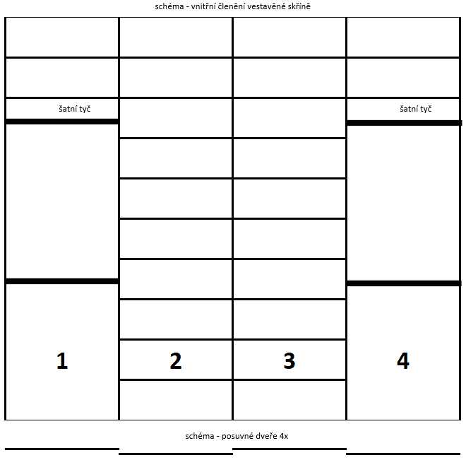
3.03 Pokoj pro 2 děti
POS1 | POSTEL S ÚLOŽNÝM PROSTOREM - tolerance rozměru ± 5% |  | 2 |  | 0
 | Matrace se snímatelným potahem: rozměr matrace šířka 2000 x hloubka 900 x výška min. 150 mm. Konstrukční rozměr postele bude přizpůsoben velikosti matrace. Provedení: pěnová matrace, min. 3 vrstvy, střední tuhost. Součástí matrace je pratelný snímatelný potah. Nosnost min. 120 kg. Rošt: pevný masivní laťový rošt v rámu, nostnost min. 120 kg Postel: rozměř šířka 2050 mm x hloubka 950 x výška 450 mm (celkový rozměr konstrukčně přízpůsobit velikosti matrace). Provedení: oboustranně laminovaná dřevotřísková deska (LDTD) o tl. min.25 mm, v dekoru světlý dub, všechny hrany olepeny ABS hranou o tl. min 1 mm v dekoru LDTD. Čela (nohy) postele) opatřeny nastřelovacími kluzáky. Nosnost postele min. 120 kg. Úložný prostor pod postelí: 2x výsuvná zásuvka na kolečkách umožňující vysunutí zásuvku. Zásuvky vyplňují celý prostor pod postelí. Provedení: oboustranně laminovaná dřevotřísková deska (LDTD) o tl. min.18 mm, v dekoru světlý dub (včetně dna), všechny hrany olepeny ABS hranou o tl. min 1 mm v dekoru LDTD. Čela zásuvek opatřena zápustnými úchytkami v provedení kov - stříbrné matné, zapuštěné šířka min. 96 mm), orientace vodorovně. Obkladová deska za postel: rozměr šířka 2050 mm x výška 450 mm, provedení oboustranně laminovaná dřevotřísková deska (LDTD) o tl. min.18 mm, v dekoru světlý dub, všechny hrany olepeny ABS hranou o tl. min 1 mm v dekoru LDTD. Deska je kotvena na zeď.
NS1 | NOČNÍ STOLEK - tolerance rozměru ± 5% |  | 2 |  | 0
 | Rozměr: šířka 400 mm x hloubka 400 mm x výška 600 mm. 2x zásuvka. Provedení: Korpus + police + záda: oboustranně laminovaná dřevotřísková deska (LDTD) o tl. min.18 mm, v dekoru světlý dub, všechny hrany olepeny ABS hranou o tl. min 1 mm v dekoru LDTD. Čela zásuvek: oboustranně laminovaná dřevotřísková deska (LDTD) o tl. min. 18 mm, v dekoru světlý dub, hrany olepeny ABS hranou o tl. min. 1 mm v dekoru LDTD. Zásuvky plnovýsuvný kuličkový výsuv (100% výsuv), nosnost min. 25 kg, intergrováné tlumení dovření zásuvky - dotahem dovření. Provedení zásuvky oboustranně laminovaná dřevotřísková deska (LDTD) o tl. min.18 mm, v dekoru světlý dub, všechny hrany olepeny ABS hranou o tl. min 1 mm v dekoru LDTD - včetně dna. Horní naložená deska nočního stolku: oboustranně laminovaná dřevotřísková deska (LDTD) o tl. min. 25 mm v dekoru světlý dub, všechny hrany olepeny ABS hranou o tl. min. 1 mm v dekoru LDTD. Nohy: Kluzáky s rektifikací výška min. 20 mm. Úchytky:provedení kov - stříbrné matné, tvar oblé, min. rozteč 128 mm (případně přizpůsobit šířce dvířek a čílek), orientace vodorovně.
ZP1 | ZÁVĚSNÁ POLICE NA ZEĎ - tolerance rozměru ± 5% |  | 2 |  | 0
 | Rozměry: délka 1000 mm x hloubka 200 mm x tloušťka min. 36 mm Provedení: oboustranně laminovaná dřevotřísková deska (LDTD) o tl. min. 36 mm, v dekoru světlý dub, olepana ABS hranami o tl. min. 1 mm v dekoru LDTD, Uchycení police: trn pro skrytou montáž s patkou pro kotvení do zdi (skrytý závěsný systém)materiál ocel zinkovaná. Nosnost 50 - 180 kg/m2.
PS5 | PSACÍ STŮL - tolerance rozměru ± 5% |  | 2 |  | 0
 | Rozměr: šířka 1200 mm x hloubka 600 mm x výška 750 mm. Provedení: stolová deska oboustranně laminovaná dřevotřísková deska (LDTD) o tl. min. 25 mm v dekoru světlý dub, všechny hrany olepeny ABS hranou o tl. min. 1 mm v dekoru LDTD. Opatřena 1x plastovou průchodkou pro kabely v odstínu LDTD. Podnož stolu: oboustranně laminovaná dřevotřísková deska (LDTD) o tl. min.18 mm, v dekoru světlý dub, všechny hrany olepeny ABS hranou o tl. min 1 mm v dekoru LDTD. Bočnice stolu opatřeny nastřelovacími kluzáky.
KT1 | KONTEJNER POJÍZDNÝ - tolerance rozměru ± 5% |  | 2 |  | 0
 | Rozměr: šířka 400 mm x hloubka 500 mm x výška 600 mm. 3x zásuvka (1x vysoká a 2x nízká zásuvka) Provedení: Korpus + police + záda: oboustranně laminovaná dřevotřísková deska (LDTD) o tl. min.18 mm, v dekoru světlý dub, všechny hrany olepeny ABS hranou o tl. min 1 mm v dekoru LDTD. Čela zásuvek: oboustranně laminovaná dřevotřísková deska (LDTD) o tl. min. 18 mm, v dekoru světlý dub, hrany olepeny ABS hranou o tl. min. 1 mm v dekoru LDTD. Zásuvky plnovýsuvný kuličkový výsuv (100% výsuv), nosnost min. 25 kg, intergrováné tlumení dovření zásuvky - dotahem dovření. Provedení zásuvky oboustranně laminovaná dřevotřísková deska (LDTD) o tl. min.18 mm, v dekoru světlý dub, všechny hrany olepeny ABS hranou o tl. min 1 mm v dekoru LDTD - včetně dna. Horní naložená deska kontejneru: oboustranně laminovaná dřevotřísková deska (LDTD) o tl. min. 25 mm v dekoru světlý dub, všechny hrany olepeny ABS hranou o tl. min. 1 mm v dekoru LDTD. Plastová kolečka 4 ks, nosnost min. 20 kg, průměr min. 40 mm. Úchytky:provedení kov - stříbrné matné, tvar oblé, min. rozteč 128 mm (případně přizpůsobit šířce dvířek a čílek), orientace vodorovně.
PZ1 | STUDENTSKÁ - PRACOVNÍ ŽIDLE - tolerance rozměru ± 5% |  | 2 |  | 0
 | Pojízdná otočná židle. Nastavitelná výška sedáku a opěráku. Bez čalounění, sedák a opěrák překližka nebo plast. Nosnost min. 100 kg.
VS9 | VESTAVĚNÁ SKŘÍŇ S POSUVNÝMI DVEŘMI - POKOJ |  | 1 |  | 0
 | Celkový rozměr sestavy: sířka 1450 mm - 1550 mm x hloubka. 600 mm - 700 mm x výška 2550 mm - 2650 mm (nutné doměření stavebního otvoru). Sestava je rozdělena svisle na dvě části, šířka jednotlivých částí 1/2 z celkové šířky - 2x svislý bok, 1x svislá mezistěna. Vertkální dělení v obou částech shodné: 2x pevná police, 4x volná police, 2x šatní tyč. Police volné, výškově přestavitelná na kovových podpěrkách, které umožňují zafixování proti nechtěnému vytažení. Provedení: Korpus + police: oboustranně laminovaná dřevotřísková deska (LDTD) o tl. min.18 mm, v dekoru světlý dub, všechny hrany olepeny ABS hranou o tl. min 1 mm v dekoru LDTD. Posuvné dveře: 2 křídla. Kování posuvných dveří: horní a spodní vodící lišta, každé křídlo posuvných dveří kování s dostatečně dimenzovanou nosností, dveře svíslé úchytové hliníkové profily, spodní a horní hrana posuvných dveří opatřena hliníkovým profilem. Alu profil v eloxovaném, stříbrném nebo champagne provedení. Proveden výplně dveří: oboustranně laminovaná dřevotřísková deska (LDTD) o tl. min.18 mm, v dekoru světlý dub, všechny hrany olepeny ABS hranou o tl. min 1 mm v dekoru LDTD. Sestava přizpůsobena nerovnostem stavebního otvoru lištováním nebo dotmelením spár přetíratelným tmelem. | 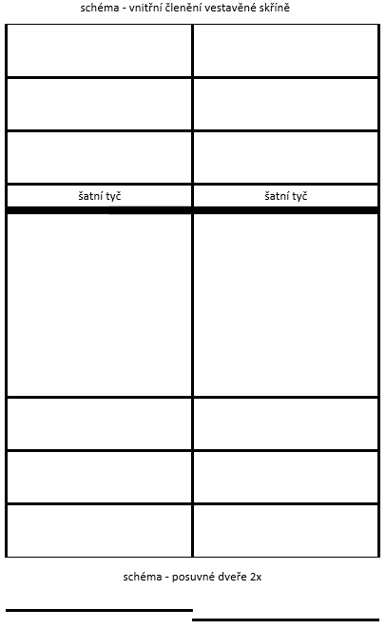
SO2 | SKŘÍŇ OTEVŘENÁ POLICOVÁ - tolerance rozměru ± 5% |  | 1 |  | 0
 | Rozměr: šířka 900 mm x hloubka. 600 mm x výška 2000 mm. 6x volná police Provedení: Korpus + police + záda: oboustranně laminovaná dřevotřísková deska (LDTD) o tl. min.18 mm, v dekoru světlýá dub, všechny hrany olepeny ABS hranou o tl. min 1 mm v dekoru LDTD. Police volné, výškově přestavitelná na kovových podpěrkách, které umožňují zafixování proti nechtěnému vytažení. Nohy: Kluzáky s rektifikací výška min. 20 mm.
3.01 Chodba
VS10 | VESTAVĚNÁ SKŘÍŇ UZAVŘENÁ S NÁSTAVCEM |  | 1 |  | 0
 | Celkový rozměr sestavy: sířka 850 mm - 950 mm x hloubka. 500 mm - 600 mm x výška 2350 mm - 2450 mm (nutné doměření stavebního otvoru). Spodní skříň uzavřená: Rozměr: šířka 850 mm - 950 mm x hloubka 500 mm - 600 mm x výška 2000 mm. 2x dvířka, 4x volná police. Sokl výška 100 mm. Horní skříňka nástavec: Rozměr: ššířka 850 mm - 950 mm x hloubka 500 mm - 600 mm x výška 400 mm. 2x dvířka, 1x volná police. Výkrytová lišta / lištování ke stropu Provedení: Korpus + police: oboustranně laminovaná dřevotřísková deska (LDTD) o tl. min.18 mm, v dekoru světlýá dub, všechny hrany olepeny ABS hranou o tl. min 1 mm v dekoru LDTD. Police volné, výškově přestavitelná na kovových podpěrkách, které umožňují zafixování proti nechtěnému vytažení. Záda jednostranně lakovaná HDF (sololak) o min. tl. 3 mm, v dekoru LDTD. Záda v drážce/polodrážce. Dvířka: oboustranně laminovaná dřevotřísková deska (LDTD) o tl. min. 18 mm, v dekoru světlý dub, hrany olepeny ABS hranou o tl. min. 1 mm v dekoru LDTD. Dvířka naložená, opatřeno plastovou čočkou pro tlumení dorazu Kování: závěsy dvířek naložené, celokovové, úhel otevření min. 110°. Závěsy pro intenzivní použivání s integrovaným tlumením - dotahem, dovírání - samozavírací, včetně krytek. Montáž nebo demontáž ramínka závěsu na podložku stalčením pojistky. Pojistka umožňuje montáž a demontáž ramínka z podložky bez použití nářadí. Úchytky:provedení kov - stříbrné matné, tvar oblé, min. rozteč 128 mm (případně přizpůsobit šířce dvířek a čílek), orientace svisle. Sokl v. 100 mm:oboustranně laminovaná dřevotřísková deska (LDTD) o tl. min.18 mm, v dekoru světlý dub, všechny hrany olepeny ABS hranou o tl. min 1 mm v dekoru LDTD. výška 100 mm, opatřen těsněním - těsnicí lištou/profilem u podlahy zabraňující zatékaní vody. Rektifikační nohy v. 100 mm. Sestava přizpůsobena nerovnostem stavebního otvoru lištováním nebo dotmelením spár přetíratelným tmelem.
SD6 | SKŘÍŇ UZAVŘENÁ |  | 1 |  | 0
 | Celkový rozměr: sířka 550 mm - 650 mm x hloubka. 400 mm - 500 mm x výška 2000 mm (nutné doměření stavebního otvoru). 2x dvířka, 4x volná police. Sokl výška 100 mm. Výkrytová lišta / lištování ke stropu Provedení: Korpus + police: oboustranně laminovaná dřevotřísková deska (LDTD) o tl. min.18 mm, v dekoru světlýá dub, všechny hrany olepeny ABS hranou o tl. min 1 mm v dekoru LDTD. Police volné, výškově přestavitelná na kovových podpěrkách, které umožňují zafixování proti nechtěnému vytažení. Záda jednostranně lakovaná HDF (sololak) o min. tl. 3 mm, v dekoru LDTD. Záda v drážce/polodrážce. Dvířka: oboustranně laminovaná dřevotřísková deska (LDTD) o tl. min. 18 mm, v dekoru světlý dub, hrany olepeny ABS hranou o tl. min. 1 mm v dekoru LDTD. Dvířka naložená, opatřeno plastovou čočkou pro tlumení dorazu Kování: závěsy dvířek naložené, celokovové, úhel otevření min. 110°. Závěsy pro intenzivní použivání s integrovaným tlumením - dotahem, dovírání - samozavírací, včetně krytek. Montáž nebo demontáž ramínka závěsu na podložku stalčením pojistky. Pojistka umožňuje montáž a demontáž ramínka z podložky bez použití nářadí. Úchytky:provedení kov - stříbrné matné, tvar oblé, min. rozteč 128 mm (případně přizpůsobit šířce dvířek a čílek), orientace svisle. Sokl v. 100 mm:oboustranně laminovaná dřevotřísková deska (LDTD) o tl. min.18 mm, v dekoru světlý dub, všechny hrany olepeny ABS hranou o tl. min 1 mm v dekoru LDTD. výška 100 mm, opatřen těsněním - těsnicí lištou/profilem u podlahy zabraňující zatékaní vody. Rektifikační nohy v. 100 mm. Sestava přizpůsobena nerovnostem stavebního otvoru lištováním nebo dotmelením spár přetíratelným tmelem.
L2 | LAVICE S ODKLÁDACÍ POLICÍ - tolerance rozměru ± 5% |  | 1 |  | 0
 | Rozměr: šířka 900 mm x hloubka 400 mm x výška 500 mm Provedení: oboustranně laminovaná dřevotřísková deska (LDTD) o tl. min.25 mm, v dekoru světlý dub, všechny hrany olepeny ABS hranou o tl. min 1 mm v dekoru LDTD.
SV | VĚŠÁKOVÁ STĚNA - tolerance rozměru ± 5% |  | 1 |  | 0
 | Celkový rozměr: sířka 900 mm x výška 2000 mm - 2100 mm x tl. min. 18 mm, Provedení: oboustranně laminovaná dřevotřísková deska (LDTD) o tl. min.18 mm, v dekoru světlý dub, všechny hrany olepeny ABS hranou o tl. min 1 mm v dekoru LDTD. 8 ks - trojramenný háček stříbrné barva
VES | VĚŠÁK |  | 1 |  | 0
 | stabilní konstrukce, věšáky v různých výškách, provedení masivní dřevo

